상품제안서
[제이손] 고궁 진공젓가락 2인 실버수저세트 | 상품코드: F03879

 |  |  |  |  |  |  | 02-412-0044 | www.easy1.co.kr
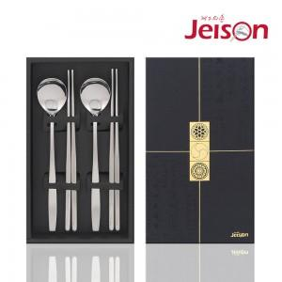

【상세/제작정보】 | 레이저 인쇄는 숟가락에만 가능합니다.

【인쇄/포장옵션】 | 레이저 / 포장지포장

【공급단가】 | 수량 | 50~ | 100~ | 500~ | 1,000~ | 2,000~
*VAT별도 | 단가 | 18,300원 | 18,020원 | 17,600원 | 16,890원 | 16,190원

【상품 URL】 | https://easy1.co.kr:443/src/goods_detail.php?gdno=3879

